MM용 시트
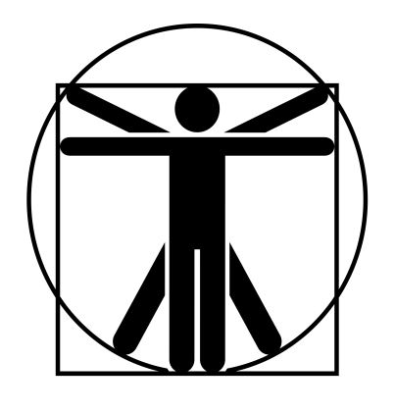
10
0
10
8
10
10
8
8
6
6
//
오크 보이 |  |  | 7 |  | 6 |  |  | 9 | 0 |  | 14.5 | 특이사항
 | 20 | 12 |  | 10 |  | 14
 | 25 | 12 |  | 12 |  | 14
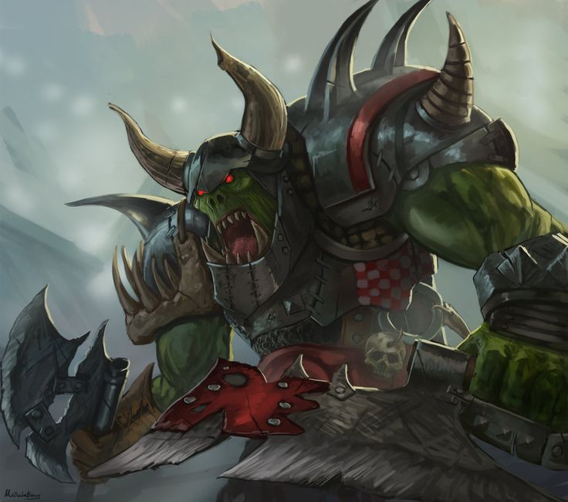

 |  |  |  |  |  |  | ATK |  |  |  |  |  | 2d+1
 |  |  |  |  |  |  | 그레이트소드 휘두르기 |  |  | (19)R:1,2/4d+13 베기/P:0
 |  |  |  |  |  |  | 발차기 찌르기 |  |  | (17)R:C,1/2d+2 때리기/P:불가 |  |  | 4d+2

 |  |  |  |  |  |  | 발경 양손대검 |  |  |  |  |  | +4
 |  |  |  |  |  |  | (19)R:1,2/7d+12 베기/P:0
특성 : 빠른 치유, 생물학적 유해 요소 +3, 암흑 시각, 대담함 4단계, 고통 강함, 고쳐쥐기 숙달(양손 도끼), 전사 1단계, 강타, A ST +4, 전투 숙달 3단계, 무달(날붙이), 오크 2단계, AT(양손 도끼(손)x2,14), 골목대장(12), 살의(12), P(+1), 전반사, AT(그레이트 소드x3,19)

 |  |  |  |  |  |  | 강맹한 타격 |  |  | 1초 지속/타격 ST +4/일일 2회
 |  |  |  |  |  |  | 양날도끼 휘두르기 |  |  | (19)R:1,2/4d+17 베기/P:0
기능 : 양손검(19), 날붙이!(17), 차렷!(11), 비무장 전투!(17), 발경*(17), 육신 방어(18), 정신 방어(15) |  |  |  |  |  |  | 발차기 찌르기 |  |  | (17)R:C,1/2d+4 때리기/P:불가
 |  |  |  |  |  |  | 연속기(양손 도끼(손) x3, 17)
 |  |  |  |  |  |  | 연속기(양손도끼x3, 19) |  |  |  |  |  | 1

